AVERAGE
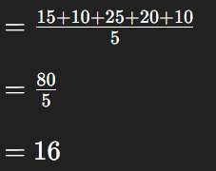
AVERAGE
15
10
25
20
10

16

